상품제안서
트래블핏 여행용 보조가방 폴딩백 | 상품코드: F32579

 |  |  | 02-412-0044 | www.easy1.co.kr
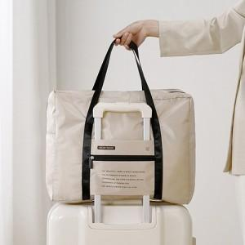

【상세/제작정보】

【인쇄/포장옵션】 | 실크, 스티커, 풀칼라 / OPP(비닐)

【공급단가】 | 수량 | 100~
*VAT별도 | 단가

【상품 URL】 | https://easy1.co.kr:443/src/goods_detail.php?gdno=32579

